Sheet1
 |  |  |  | 1
 |  | 2007-10-16 | 2009-8-4 | 2015-06-12 | 2018-1-26 | 2021-5-14 | 2021-5-22
上证指数 | 点位 | 6092.06 | 3471.44 | 5166.35 | 3558.13 | 3490.38 | 3486.56
 | PE | 50.68 | 27.11 | 21.4 | 16.31 | 13.17 | 13.15
 | 百分位 | 86.46% | 41.01% | 43.31% | 35.56% | 24.79% | 24.79%
沪深300 | 点位 | 5877.20 | 3786.62 | 5335.12 | 4381.30 | 5110.59 | 5134.15
 | PE | 50.41 | 27.50 | 18.26 | 15.61 | 13.61 | 13.63
 | 百分位 | 96.77% | 67.31% | 70.73% | 66.88% | 59.28% | 59.28%
中证500 | 点位 | 4943.56 | 4069.35 | 11545.89 | 6383.63 | 6525.80 | 6527.86
 | PE |  | 47.71 | 68.94 | 28.45 | 20.44 | 20.49
 | 百分位 |  |  | 99.02% | 35.34% | 12.72% | 13.87%
创业板指数 | 点位 |  |  | 3899.71 | 1816.80 | 3033.81 | 3113.26
 | PE |  |  | 133.84 | 41.33 | 52.36 | 53.94
 | 百分位 |  |  | 98.36% | 33.70% | 64.39% | 68.18%

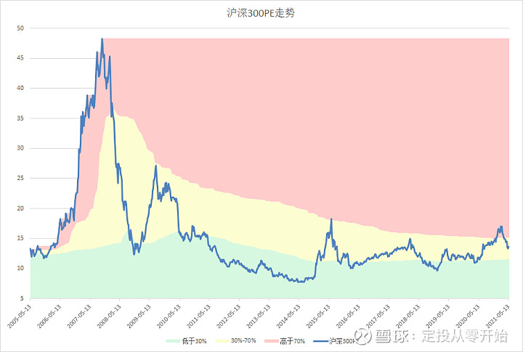

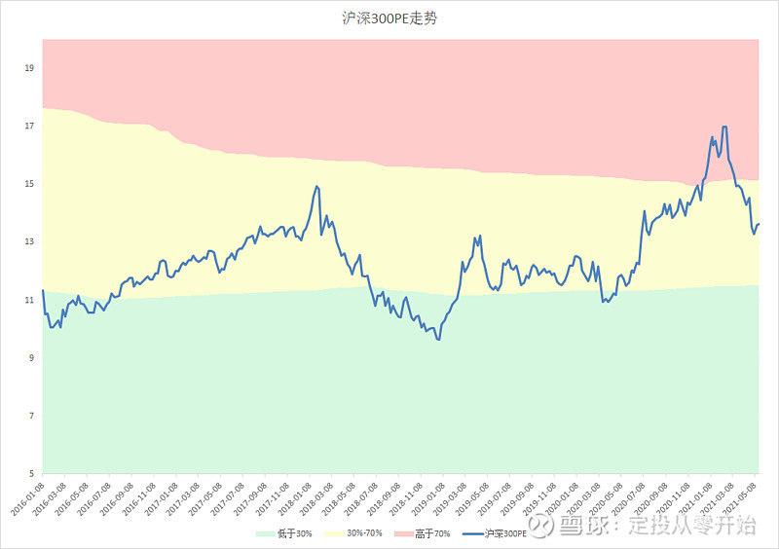

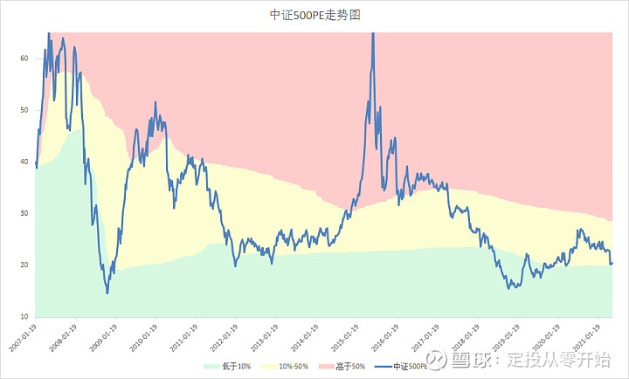

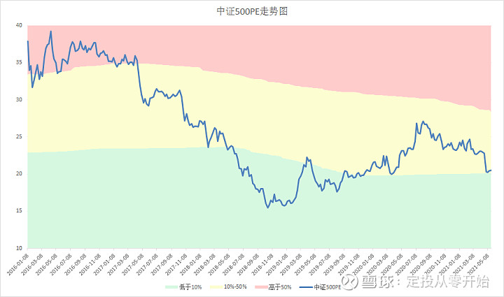

 |  |  |  | 2
 |  | 2007-10-16 | 2009-8-4 | 2015-6-12 | 2018-1-26 | 2021-5-14 | 2021-5-22
上证指数 | 点位 | 6092.06 | 3471.44 | 5166.35 | 3558.13 | 3490.38 | 3486.56
 | PE | 6.80 | 3.64 | 2.77 | 1.73 | 1.37 | 1.37
 | 百分位 | 96.88% | 62.21% | 48.24% | 23.49% | 12.71% | 12.43%
沪深300 | 点位 | 5877.20 | 3786.62 | 5335.12 | 4381.30 | 5110.59 | 5134.15
 | PE | 7.08 | 3.75 | 2.47 | 1.75 | 1.50 | 1.51
 | 百分位 | 96.77% | 69.23% | 68.29% | 46.10% | 37.31% | 37.31%
中证500 | 点位 | 4943.56 | 4069.35 | 11545.89 | 6383.63 | 6525.80 | 6527.86
 | PE |  | 3.76 | 5.89 | 2.47 | 2.01 | 2.01
 | 百分位 |  | 58.06% | 99.02% | 28.57% | 19.19% | 19.19%
创业板指数 | 点位 |  |  | 3899.71 | 1816.80 | 3033.81 | 3113.26
 | PE |  |  | 14.61 | 4.36 | 7,70 | 7.92
 | 百分位 |  |  | 99.03% | 28.36% | 89.02% | 89.60%

 |  |  | 3
 | 曰期 | 上证点位 | 破净个股 | 上市公司数量 | 占比
 | 2021-5-21 | 3487 | 329 | 4072 | 8.08%
 | 2021-5-14 | 3490 | 310 | 4072 | 7.61%
 | 2020-2-51 | 2818 | 427 | 3777 | 11.31%
 | 2019-1-4 | 2440 | 345 | 3567 | 9.67%
 | 2016-1-27 | 2638 | 57 | 3161 | 1.80%
 | 2013-6-25 | 1849 | 164 | 2472 | 6.63%
 | 2008-10-28 | 1664 | 179 | 1641 | 10.91%
 | 2005-6-6 | 998 | 182 | 1354 | 13.44%

 |  |  | 4
 | 熊市低点 |  |  | 牛市高点
 | 日期 | 点位 | 间隔（年） | 日期 | 点位 | 间隔（年）
 | 1998-8-18 | 1043. 02 |  | 2001-6-14 | 2245. 44
 | 2005-6-6 | 998. 23 | 6. 81 | 2007-10-16 | 6124. 04 | 6. 34
 | 2008-10-28 | 1664. 93 | 3. 40 | 2015-6-15 | 5176. 79 | 7. 67
 | 2013-6-25 | 1849. 65 | 4. 66 | 2021-5-21 | 3518.38 | 5. 94
 | 2019-1-4 | 2440. 91 | 5. 53

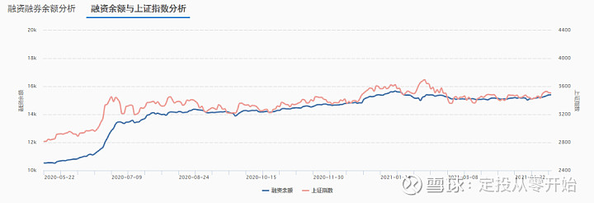

 |  |  | 5
 | 时间 | 点位 | 10年期国债收益率 | 沪深300盈利收益率 | 差距 | 倍数
高点 | 2007-8-23 | 5032.49 | 4.21 | 2.20 | -2.00 | 0.52
 | 2007-10-16 | 6092.06 | 4.37 | 2.00 | -2.37 | 0.46
 | 2015-4-10 | 4034.31 | 3.69 | 6.51 | 2.81 | 1.76
 | 2015-6-12 | 5166.35 | 3.62 | 5.48 | 1.85 | 1.51
 | 2018-1-26 | 3558.13 | 3.94 | 6.40 | 2.47 | 1.63
低点 | 2005-6-3 | 1013.64 | 3.78 | 8.36 | 4.58 | 2.21
 | 2008-10-28 | 1771.82 | 3.10 | 7.83 | 4.73 | 2.52
 | 2013-6-25 | 1959.51 | 3.60 | 11.70 | 8.10 | 3.25
 | 2016-2-1 | 2688.85 | 2.84 | 9.84 | 7.00 | 3.47
 | 2019-1-4 | 2514.87 | 3.15 | 9.85 | 6.70 | 3.13
现在 | 2020-12-31 | 3473.07 | 3.14 | 6.38 | 3.24 | 2.03
 | 2021-2-10 | 3501.99 | 3.24 | 5.88 | 2.64 | 1.81
 | 2021-5-14 | 3359.29 | 3.14 | 7.35 | 4.21 | 2.34
 | 2021-5-21 | 3486.56 | 3.09 | 7.34 | 4.25 | 2.38

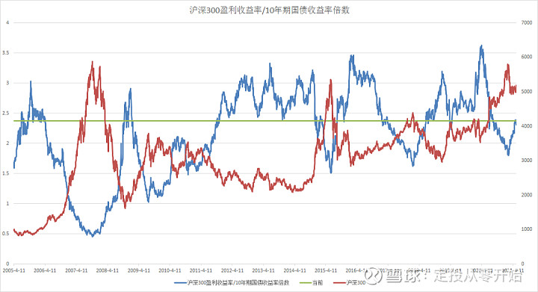

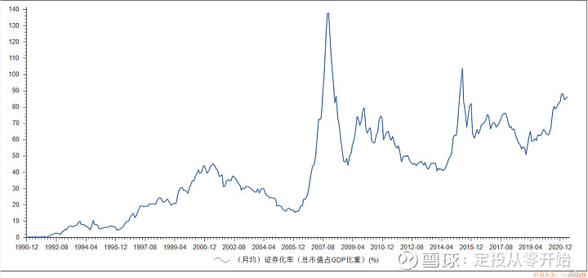

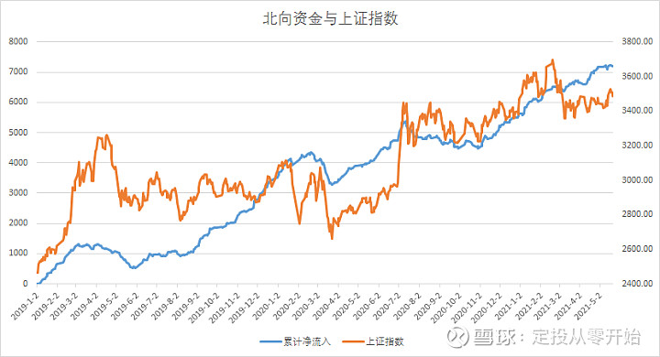

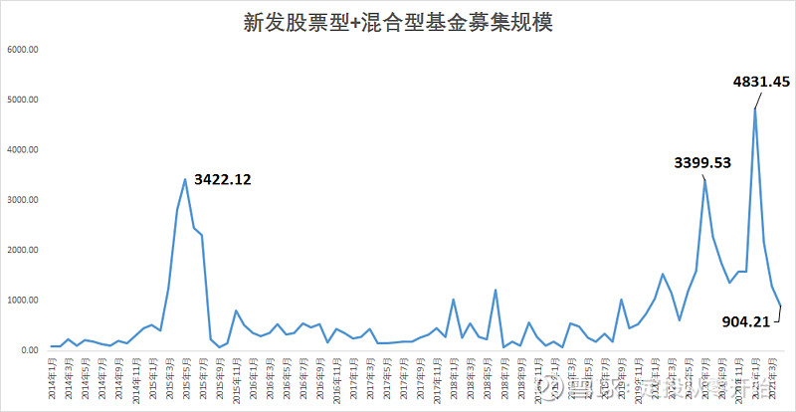

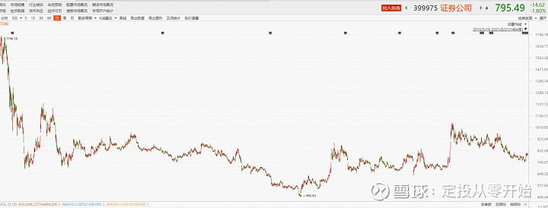

十个估值指标

 | 数据（未作说明则截止2021年5月） | 结论
PE估值/百分位 | 上证指数百分位：24.79% | 低估 | 低估
 | 沪深300百分位：59.28% | 中低估
 | 中证500百分位：13.87% | 低估
 | 创业板百分位：68.18% | 中高估
PB估值/百分位 | 上证指数百分位：12.43% | 低估 | 低估
 | 沪深300百分位：37.31% | 中低估
 | 中证500百分位：19.19% | 低估
 | 创业板百分位：89.60% | 高估
对比10年期国债收益率指数 | 2.38倍 | 接近低估
证券化率 | 0.8621 | 不在低谷区，但是未到高估
破净占比 | 破净个股：329; 占比：8.08% | 中高估
新发行基金 | 904亿（截止2021年4月） | 总体偏多，相对3月下降
证券指数 | 目前点位795 | 低估，未达到上一轮牛市水平
牛熊市间隔时间 | 距离上一次牛市高点过去5.92年 | 低估，可能正处于牛市周期
融资余额 | 15398亿 | 偏多
新增投资者数量 | 168万 | 偏多

